Presencia UNACH
Presencia UNACH 2020

Dependencias de Educación Superior (DES) |  |  |  |  |  | Regiones Socioeconómicas
 | Unidades Académicas (UA)
 | Institutos | Facultades | Escuelas | Centros | Coordinaciones
 |  |  |  |  |  | 15
9 | 3 | 18 | 11 | 8 | 2
Presencia de la UNACH por municipios

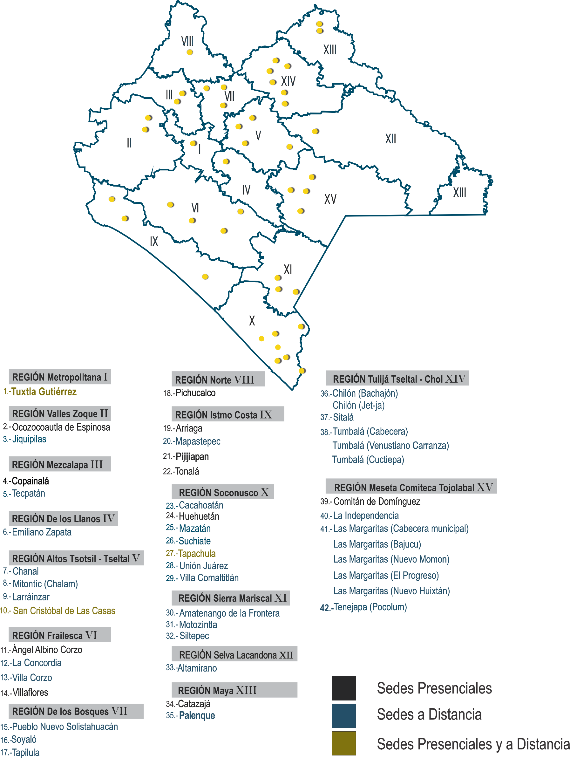

Fuente: Secretaría Académica, UNACH.

Asistencia médica ENE
Asistencia médica en la UASU por género y tipo de beneficiario
Enero - Junio 2020

Beneficiarios | Masculino | Femenino | Total

Alumnos | 135 | 212 | 347
Personal docente | 8 | 3 | 11
Personal administrativo | 60 | 29 | 89
Externos | 4 | 1 | 5
Total | 207 | 245 | 452
Fuente: Dirección General de Extensión Universitaria, UNACH.

Asistencia médica en la UASU por tipo de beneficiario

Asistencia médica JUL
Asistencia médica en la UASU por género y tipo de beneficiario
Julio - Diciembre 2020

Beneficiarios | Masculino | Femenino | Total

Alumnos | 0 | 0 | 0
Personal docente | 0 | 0 | 0
Personal administrativo | 4 | 2 | 6
Externos | 0 | 0 | 0
Total | 4 | 2 | 6
Fuente: Dirección General de Extensión Universitaria, UNACH.

Asistencia médica en la UASU por tipo de beneficiario

departo_de_lenguas tipo JUL
Población escolar del Departamento de Lenguas, género y tipo de alumno
Julio - Diciembre 2020

 | Departamentos
Tipo | Tuxtla |  | Tapachula |  | San Cristóbal de Las Casas |  | Subtotal |  | Total

 | M | F | M | F | M | F | M | F |  | M Tuxtla | F Tuxtla | M Tapachula | F Tapachula | M San Cristóbal de Las Casas | F San Cristóbal de Las Casas

Alumnos UNACH | 3,566 | 366 | 1,537 | 317 | 844 | 23 | 5,947 | 706 | 6,653 | 3,566 | 366 | 1,537 | 317 | 844 | 23
Personal UNACH | 232 | 10 | 22 | 0 | 12 | 1 | 266 | 11 | 277 | 232 | 10 | 22 | 0 | 12 | 1
Particulares | 1,713 | 81 | 1,462 | 51 | 575 | 75 | 3,750 | 207 | 3,957 | 1,713 | 81 | 1,462 | 51 | 575 | 75

Total | 5,511 | 457 | 3,021 | 368 | 1,431 | 99 | 9,963 | 924 | 10,887

Fuente: Dirección de Servicios Escolares, UNACH.

departo_de_lenguas tipo ENE
Población escolar del Departamento de Lenguas, género y tipo de alumno
Enero - Junio 2020

 | Departamentos
Tipo | Tuxtla |  | Tapachula |  | San Cristóbal de Las Casas |  | Subtotal |  | Total

 | M | F | M | F | M | F | M | F |  | M Tuxtla | F Tuxtla | M Tapachula | F Tapachula | M San Cristóbal de Las Casas | F San Cristóbal de Las Casas

Alumnos UNACH | 3,214 | 335 | 1,471 | 332 | 788 | 36 | 5,473 | 703 | 6,176 | 3,214 | 335 | 1,471 | 332 | 788 | 36
Personal UNACH | 294 | 16 | 32 | 0 | 20 | 0 | 346 | 16 | 362 | 294 | 16 | 32 | 0 | 20 | 0
Particulares | 2,006 | 119 | 1,995 | 83 | 779 | 134 | 4,780 | 336 | 5,116 | 2,006 | 119 | 1,995 | 83 | 779 | 134

Total | 5,514 | 470 | 3,498 | 415 | 1,587 | 170 | 10,599 | 1,055 | 11,654

Fuente: Dirección de Servicios Escolares, UNACH.

departo_de_lenguas género ENE
Población escolar del Departamento de Lenguas, género e idiomas
Enero - Junio 2020

 | Departamentos
Idioma/Lenguas | Tuxtla |  | Tapachula |  | San Cristóbal de Las Casas |  | Subtotal |  | Total

 | M | F | M | F | M | F | M | F
Alemán | 179 | 19 | 0 | 0 | 13 | 0 | 192 | 19 | 211 | 198 | 0 | 13
Francés | 310 | 28 | 193 | 53 | 26 | 0 | 529 | 81 | 610 | 338 | 246 | 26
Inglés | 4,835 | 396 | 3,305 | 362 | 1,480 | 164 | 9,620 | 922 | 10,542 | 5,231 | 3,667 | 1,644
Italiano | 164 | 22 | 0 | 0 | 24 | 2 | 188 | 24 | 212 | 186 | 0 | 26
Tsotsil | 0 | 0 | 0 | 0 | 26 | 2 | 26 | 2 | 28 | 0 | 0 | 28
Tseltal | 0 | 0 | 0 | 0 | 18 | 2 | 18 | 2 | 20 | 0 | 0 | 20
Chino Mandarín | 26 | 5 | 0 | 0 | 0 | 0 | 26 | 5 | 31 | 31 | 0 | 0
 |  |  |  |  |  |  |  |  |  | 0 | 0 | 0
Total | 5,514 | 470 | 3,498 | 415 | 1,587 | 170 | 10,599 | 1,055 | 11,654
Población escolar del Departamento de Lenguas por ubicación geográfica e idioma

Fuente: Dirección de Servicios Escolares, UNACH.

departo_de_lenguas género JUL
Población escolar del Departamento de Lenguas por género e idiomas
Julio - Diciembre 2020

 | Departamentos
Idioma/Lenguas | Tuxtla |  | Tapachula |  | San Cristóbal de Las Casas |  | Subtotal |  | Total

 | M | F | M | F | M | F | M | F
Alemán | 146 | 18 | 0 | 0 | 8 | 0 | 154 | 18 | 172 | 164 | 0 | 8
Francés | 256 | 17 | 102 | 57 | 23 | 14 | 381 | 88 | 469 | 273 | 159 | 37
Inglés | 4,947 | 397 | 2,919 | 311 | 1,327 | 77 | 9,193 | 785 | 9,978 | 5,344 | 3,230 | 1,404
Italiano | 140 | 23 | 0 | 0 | 24 | 3 | 164 | 26 | 190 | 163 | 0 | 27
Tsotsil | 0 | 0 | 0 | 0 | 36 | 3 | 36 | 3 | 39 | 0 | 0 | 39
Tseltal | 0 | 0 | 0 | 0 | 13 | 2 | 13 | 2 | 15 | 0 | 0 | 15
Chino Mandarín | 22 | 2 | 0 | 0 | 0 | 0 | 22 | 2 | 24 | 24 | 0 | 0

Total | 5,511 | 457 | 3,021 | 368 | 1,431 | 99 | 9,963 | 924 | 10,887
Población escolar del Departamento de Lenguas por ubicación geográfica e idioma

Fuente: Dirección de Servicios Escolares, UNACH.

Docentes en Cuerpos Académicos
Docentes que integran los CA reconocidos por el PRODEP y grado de consolidación
2020

Clave DES | Unidad Académica | En Formación |  | En Consolidación |  | Consolidados | Total

1401 | Ciencias Agropecuarias | 12 |  | 27 |  | 12 | 51
 | Facultad de Medicina Veterinaria y Zootecnia, Campus II | 5 |  | 13 |  | 0 | 18
 | Facultad de Ciencias Agrícolas, Campus IV | 3 |  | 0 |  | 8 | 11
 | Facultad de Ciencias Agronómicas, Campus V | 4 |  | 11 |  | 4 | 19
 | Facultad Maya de Estudios Agropecuarios | 0 |  | 3 |  | 0 | 3
 | Escuela de Estudios Agropecuarios Mezcalapa | 0 |  | 0 |  | 0 | 0
 | Escuela de Ciencias y Procesos Agropecuarios Industriales Istmo-Costa, Campus IX | 0 |  | 0 |  | 0 | 0
 | Coordinación de la Licenciatura en Caficultura | 0 |  | 0 |  | 0 | 0
 | Coordinación de la Licenciatura en Sistemas Costeros | 0 |  | 0 |  | 0 | 0
1402 | Ciencias Administrativas y Contables | 22 |  | 52 |  | 14 | 88
 | Facultad de Contaduría y Administración, Campus I | 9 |  | 27 |  | 7 | 43
 | Facultad de Negocios, Campus IV | 6 |  | 4 |  | 0 | 10
 | Facultad de Ciencias de la Administración, Campus IV | 0 |  | 15 |  | 4 | 19
 | Facultad de Ciencias Administrativas, Campus VIII | 4 |  | 6 |  | 3 | 13
 | Escuela de Contaduría y Administración, Campus VII | 0 |  | 0 |  | 0 | 0
 | Escuela de Ciencias Administrativas, Campus IX | 3 |  | 0 |  | 0 | 3
 | Escuela de Ciencias Administrativas Istmo-Costa, Campus IX | 0 |  | 0 |  | 0 | 0
 | Centro Universidad-Empresa (CeUNE) | 0 |  | 0 |  | 0 | 0
1403 | Enseñanzas de las Lenguas | 0 |  | 11 |  | 8 | 19
 | Escuela de Lenguas, Campus Tuxtla | 0 |  | 11 |  | 5 | 16
 | Escuela de Lenguas, Campus San Cristóbal de Las Casas | 0 |  | 0 |  | 0 | 0
 | Escuela de Lenguas, Campus Tapachula | 0 |  | 0 |  | 3 | 3
1404 | Ingeniería y Arquitectura | 7 | 0 | 32 | 0 | 9 | 48
 | Facultad de Arquitectura, Campus I | 7 |  | 10 |  | 3 | 20
 | Facultad de Ingeniería, Campus I | 0 |  | 22 |  | 6 | 28
1405 | Ciencias Sociales y Humanidades | 7 |  | 31 |  | 37 | 75
 | Facultad de Ciencias Sociales, Campus III | 3 |  | 19 |  | 5 | 27
 | Facultad de Humanidades, Campus VI | 4 |  | 12 |  | 32 | 48
 | Escuela de Humanidades, Campus IV | 0 |  | 0 |  | 0 | 0
 | Escuela de Humanidades, Campus IX | 0 |  | 0 |  | 0 | 0
1406 | Ciencias de la Salud | 12 |  | 11 |  | 7 | 30
 | Facultad de Medicina Humana "Dr. Manuel Velasco Suárez", Campus II | 7 |  | 11 |  | 0 | 18
 | Facultad de Medicina Humana "Dr. Manuel Velasco Suárez", Campus IV | 0 |  | 0 |  | 4 | 4
 | Facultad de Ciencias Químicas, Campus IV | 5 |  | 0 |  | 3 | 8
 | Escuela de Ciencias Químicas | 0 |  | 0 |  | 0 | 0
 | Centro Mesoamericano de Estudios en Salud Pública y Desastres (CEMESAD) | 0 |  | 0 |  | 0 | 0
1407 | Ciencias Naturales y Exactas | 0 | 0 | 11 | 0 | 16 | 27
 | Instituto de Biociencias (IBC) | 0 |  | 6 |  | 3 | 9
 | Facultad de Ciencias en Física y Matemáticas | 0 |  | 5 |  | 13 | 18 | En Formación | En Consolidación | Consolidados
1408 | Ciencias Jurídicas Gestión Publica | 3 |  | 10 |  | 3 | 16 | 63 | 193 | 106
 | Instituto de Investigaciones Júridicas | 0 |  | 0 |  | 0 | 0
 | Facultad de Derecho. Campus III | 3 |  | 6 |  | 0 | 9
 | Centro de Estudios para el Desarrollo Municipal y Políticas Públicas (CEDES) | 0 |  | 4 |  | 0 | 4
 | Centro de Estudios para la Construcción de Ciudadanía y la Seguridad (CECOCISE) | 0 |  | 0 |  | 3 | 3
1624 | Sociedad e Interculturalidad | 0 |  | 8 |  | 0 | 8
 | Instituto de Estudios Indígenas | 0 |  | 8 |  | 0 | 8
 | Escuela de Gestión y Autodesarrollo Indígena | 0 |  | 0 |  | 0 | 0
 | Centro de Estudios para el Arte y la Cultura (CEUNACH) | 0 |  | 0 |  | 0 | 0
 | Sin DES | 0 | 0 | 0 | 0 | 0 | 0
 | Centro Mesoamericano de Física Teórica (CEMAFIT) | 0 |  | 0 |  | 0 | 0
 | Total | 63 |  | 193 |  | 106 | 362
 | Fuente: Dirección General de Investigación y Posgrado, UNACH.

Docentes en Cuerpos Académicos por grado de Consolidación

subsidio federal_estatal
Integración del subsidio federal y estatal
2020

Tipo de ingreso | Federal | Estatal | Total

Ordinario | $1,101,447,672.00 | $497,799,133.00 | $1,599,246,805.00 | Federal | Estatal
 |  |  |  | $1,364,202,141.33 | $1,660,296,355.05
Extraordinario | $262,754,469.33 | $1,162,497,222.05 | $1,425,251,691.38

Total | $1,364,202,141.33 | $1,660,296,355.05 | $3,024,498,496.38

Fuente: Dirección de Programación y Presupuesto, UNACH.

P. autorizado_devengado
Presupuesto autorizado y devengado por función
2020

 | Función | Autorizado | Devengado |  | Devengado | Devengado
 |  |  | Real |  | Estimado | Total

 | Docencia | $904,426,479.79 | $942,889,451.33 |  | - | $942,889,451.33 | $904,426,479.79 | $942,889,451.33 | Docencia
 | Investigación | 9,884,109.78 | 8,726,333.66 |  | - | 8,726,333.66 | $9,884,109.78 | $8,726,333.66 | Investigación
 | Extensión | 5,803,356.52 | 5,445,831.40 |  | - | 5,445,831.40 | $5,803,356.52 | $5,445,831.40 | Extensión
 | Apoyo académico | 203,321,106.90 | 213,771,351.18 |  | - | 213,771,351.18 | $203,321,106.90 | $213,771,351.18 | Apoyo académico
 | Apoyo institucional | 1,812,551,827.15 | 1,846,799,330.38 |  | - | 1,846,799,330.38 | $1,812,551,827.15 | $1,846,799,330.38 | Apoyo institucional
 | Operación y mantenimiento de la planta física | 269,232,390.41 | 88,903,363.82 |  | - | 88,903,363.82 | $269,232,390.41 | $88,903,363.82 | Operación y mantenimiento de la planta física

 | Total | $3,205,219,270.55 | $3,106,535,661.77 |  | $0.00 | $3,106,535,661.77

 |  |  |  | .

Fuente: Dirección de Programación y Presupuesto, UNACH.

Ingresos por fuente
Ingresos por fuente de financiamiento
2020

Concepto |  | Monto

Subsidio Federal Ordinario |  | $1,101,447,672.00
Subsidio Extraordinario Federal |  | 262,754,469.33
 | Fondo de Apoyo para Saneamiento Financiero | 177,500,000.00
 | Fondo de Aportaciones Multiples | 31,420,829.00
 | Fondo para la Carrera Docente | 6,262,243.00
 | Fondo PROEXES | 24,226,867.33
 | Fondo para Finiquitos 2020 | 10,000,000.00
 | Fondo PROFEXCE | 10,793,792.00
 | Fondo PRODEP | 2,550,738.00
Subsidio Estatal Ordinario |  | 497,799,133.00
 | Subsidio Estatal Ordinario | 465,796,092.58
 | Subsidio Estatal Ordinario (CSS) | 6,063,040.42
 | Subsidio Estatal Ordinario (GOSYC) | 25,940,000.00
Subsidio Extraordinario Estatal |  | 1,162,497,222.05
 | Cuota de Seguridad Social | 124,414,577.05
 | Compensación ISR 2018 | 135,448,327.00
 | Compensación ISR 2019 | 129,613,791.00
 | Subsidio Extraordinario ISR 2016 | 595,520,527.00
 | Fondo de Apoyo para Saneamiento Financiero | 177,500,000.00
Ingresos Propios |  | 144,857,501.00
Fuente de financiamiento
Subsidio Federal Ordinario | 700907064.07
Subsidio Federal Extraordinario | 247185639.4
Subsidio Estatal Ordinario | 223534366.8
Subsidio Estatal Extraordinario | 16644184.21
Ingresos Propios | 135190162.14
Donativos | 4807000
Otras Aportaciones | 177288879.28
Otras aportaciones (Convenios Concertados)
Donativos
Productos Financieros |  | 10,960,004.85
Otros ingresos y beneficios |  | 24,903,268.32

Total |  | $3,205,219,270.55

 |  |  | 1,101,447,672.00 | Subsidio Federal Ordinario
 |  |  | 262,754,469.33 | Subsidio Extraordinario Federal
 |  |  | 497,799,133.00 | Subsidio Estatal Ordinario
 |  |  | 1,162,497,222.05 | Subsidio Extraordinario Estatal
 |  |  | 144,857,501.00 | Ingresos Propios
 |  |  | 0.00 | Otras aportaciones (Convenios Concertados)
 |  |  | 0.00 | Donativos
 |  |  | 10,960,004.85 | Productos Financieros
 |  |  | 24,903,268.32 | Otros ingresos y beneficios

Fuente: Dirección de Programación y Presupuesto, UNACH.

